GOUTER ORNEX S40

Goûters de la semaine

Semaine N°40 du 29/09/2025 au 03/10/2025

Lundi 29 SEPTEMBRE | Mardi 30 SEPTEMBRE | Mercredi 01 OCTOBRE | Jeudi 02 OCTOBRE | Vendredi 03 OCTOBRE
Madeleine | Petit fouré chocolat | Viennois | Moelleux citron | Baguette
Yaourt sucré | Fruit | Dosette miel | Fruit | Fromage sec portion
Fruit | Fruit | Flan | Yaourt | Compote

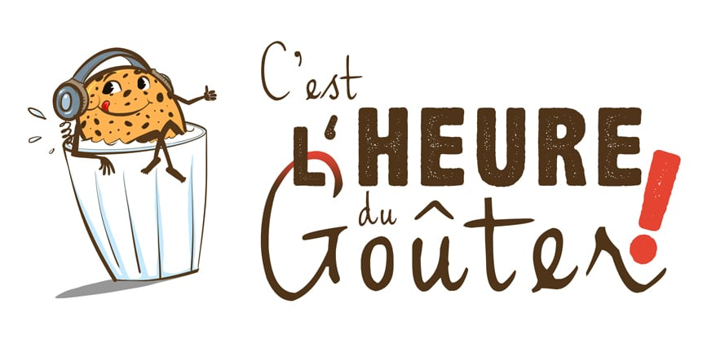
FR
01.053.021
CE

GOUTER ORNEX S41
Goûters de la semaine

Semaine N°41 du 06/10/2025 au 10/10/2025

Lundi 06 OCTOBRE | Mardi 07 OCTOBRE | Mercredi 08 OCTOBRE | Jeudi 09 OCTOBRE | Vendredi 10 OCTOBRE
Moelleux chocolat | Viennois | Petit fouré abricot | Baguette | Galettes bretonnes
Fruit | Bâton de chocolat | Crème dessert | Fromage à tartiner portion | Yaourt sucré
Yaourt | Compote | Fruit | Fruit | Fruit
 | Yaourt
FR
01.053.021
CE

GOUTER ORNEX S42
Goûters de la semaine

Semaine N°42 du 13/10/2025 au 17/10/2025

Lundi 13 OCTOBRE | Mardi 14 OCTOBRE | Mercredi 15 OCTOBRE | Jeudi 16 OCTOBRE | Vendredi 17 OCTOBRE
Petit fouré fraise | Baguette | Galettes bretonnes | Viennois | Petit fouré chocolat
Yaourt sucré | Fromage sec portion | Crème dessert | Dosette confiture | Flan
Fruit | Fruit | Fruit | Fruit | Fruit

FR
01.053.021
CE

GOUTER ORNEX S43
Goûters de la semaine

Semaine N°43 du 20/10/2025 au 24/10/2025

Lundi 20 OCTOBRE | Mardi 21 OCTOBRE | Mercredi 22 OCTOBRE | Jeudi 23 OCTOBRE | Vendredi 24 OCTOBRE
Baguette | Madeleine | Viennois | Petit fouré abricot | Moelleux chocolat
Fromage à tartiner portion | Compote | Bâton de chocolat | Yaourt arôme | Crème dessert
Fruit | Yaourt | Fruit | Fruit | Fruit
 |  | Yaourt
FR
01.053.021
CE

GOUTER ORNEX S44
Goûters de la semaine

Semaine N°44 du 27/10/2025 au 31/10/2025

Lundi 27 OCTOBRE | Mardi 28 OCTOBRE | Mercredi 29 OCTOBRE | Jeudi 30 OCTOBRE | Vendredi 31 OCTOBRE
Madeleine | Petit fouré chocolat | Viennois | Baguette | Moelleux citron
Yaourt sucré | Flan | Dosette miel | Fromage sec portion | Fruit
Fruit | Fruit | Fruit | Compote | Compote
 |  | Yaourt |  | Yaourt
FR
01.053.021
CE

